台本
第5回(テキスト入力のインタフェース) 台本 |  |  |  |  | 合計 | 11307 | 0:40:52 |  | ↓変更可
スライド番号 | 見出し番号 見出し名 | シーン 該当スライド説明時の画面構成 | セリフ・演出(アニメーション等)の指示 ※改行は Alt＋Ener でできます。 ※修正したいセルにカーソルを合わせて、F2で編集できます。 ↓この列に入力した文字がカウントされます。 | 備考 | 時間加算 hh:mm:ss | 文字数 | 予想 分：秒 | 開始時間 | 会話スピード 字/分
1 |  | OP |  |  | 0:00:40 | 0 | 0:00:40 | 0:00:40 | 280
 |  | 冒頭のあいさつ、講師のみ座り | ●●の講義をはじめます。・・・ みなさん、こんにちは・・・講師の増井です。 |  |  | 41 | 0:00:09 | 0:00:40 | 280
2 | 1-1●●について |  |  |  |  | 0 | 0:00:00 | 0:00:49 | 280
3 |  | 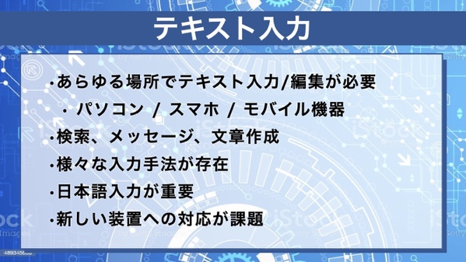 | 最近の人々はどこでもコンピュータを使ってテキストの入力や編集を行なうのが普通になっています。 スマホで検索を行なうときも、メッセージをやりとりするときもテキスト入力が必要ですし、パソコンでは長い文章を書くこともあります。 様々な形態のコンピュータがあるため、テキスト入力の方法も様々なものが使われています。 日本語を入力する方法も様々なものが工夫されています。 今後、小さな装置を使う場合や、ヘッドマウントディスプレイを使う場合も増えてくると考えられており、新しい装置や環境での新たなテキスト入力手法も必要になってくるでしょう。 今回はテキスト入力手法について解説します。 |  |  | 322 | 0:01:09 | 0:00:49 | 280
4 |  | 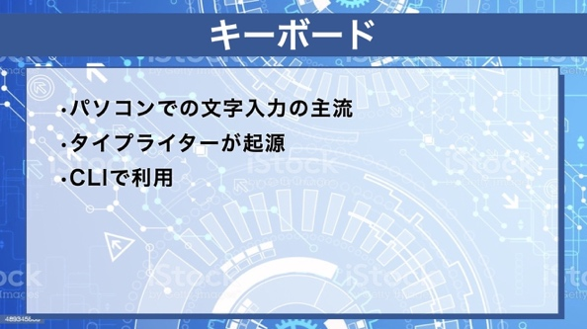 | 現在のパソコンではキーボードを使って文字を入力するのが一般的です。 コンピュータのキーボードは、世の中で広く使われていた機械式のタイプライタの形状や使用感を保ったまま、コンピュータ用に工夫を加えたものです。 コンピュータのキーボードはテキストの入力や編集に使われることが多いですが、コンピュータに様々な指示を送るためにも利用されることがあります。 キーボードを使ってコンピュータを操作するインタフェースはコマンドラインインタフェース、もしくは略してCLIと呼ばれます。 たとえばUnixオペレーティングシステムでは、キーボードから「date」というコマンドを入力することによって日付や時刻を調べることができます。 |  |  | 375 | 0:01:20 | 0:01:58 | 280
5 |  | 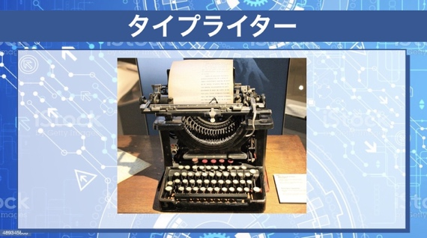 | 機械式のタイプライタは19世紀末に発明されました。 これは、1900年ごろにアメリカのレミントン社から発売されていたタイプライターです。 指でキーを押すと、テコのような機構を介して活字つきのアームが移動し、紙の上に文字が印刷されるようになっています。 指の力でアームを動かすため、それなりの力が必要でしたが、その後電動式のものも開発されて広く利用されていました。 |  |  | 229 | 0:00:49 | 0:03:18 | 280
6 |  | 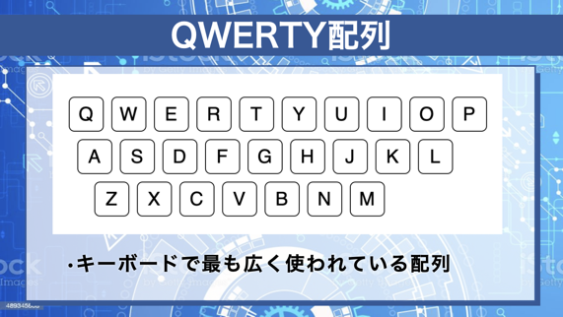 | 機械式のタイプライターのキー配列はこの図のようになっていました。上段の文字の並びから「QWERTY配列」と呼ばれています。コンピュータでもこの配列のキーボードがよく使われています。 現在アメリカや日本のコンピュータで使われているキーボードのほとんどがQWERTY配列になっています。 この配列が採用された理由については様々な説があります。 印字のためのアームが交差してからんでしまうのを防ぐため、わざと打ちにくい並びにしてあるという説明が出回っていますが、この説には根拠がないようです。 このような配列は一種の国際規格のようなものですが、これは委員会などで設定されたものではなく、世の中で広く利用されていたものがあちこちで利用された結果、同じ配列の製品が普及して標準のようになったものです。 このようにしてできた標準は「デファクトスタンダード」と呼ばれます。 世の中で広く使われているインタフェース手法の多くはデファクトスタンダードにもとづいています。 |  |  | 574 | 0:02:03 | 0:04:07 | 280
7 |  | 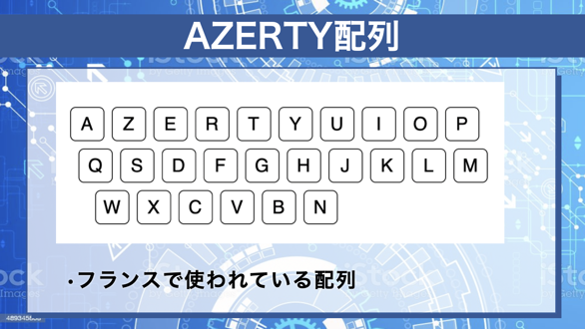 | QWERTY配列はもともと英語で使うためにアメリカで作られたもので、欧米言語でもその他の国でも広く利用されていますが、同じものが世界のどこでも使われているわけではありません。 たとえばフランスではこの図のような、いわゆる「AZERTY」配列のキーボードが利用されていますし、スペイン語圏では、「N」の上にチルダがついた文字(Ñ)や、クエスチョンマークをさかさまにした記号を含むキーボードが使われています。 |  |  | 249 | 0:00:53 | 0:06:10 | 280
8 |  | 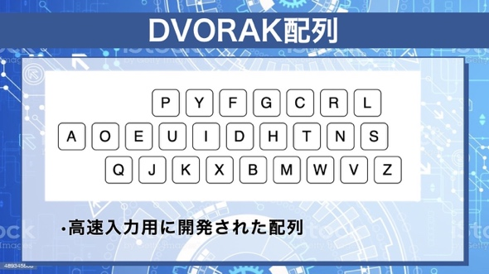 | QWERTY配列は英文入力において最適な配列とはいえないため、QWERTYよりも高速に入力ができることを目指した配列も提案されています。 1932年にDvorak氏が英文入力用に開発した「Dvorak配列」はそのようなもののひとつで、QWERTY配列よりも効率的な入力が可能だと主張しています。 パソコンのキーボードをDvorak配列に変更するソフトウェアもありますが、 あまり普及はしていませんし、本当に効率的なのかは議論があるようです。 |  |  | 277 | 0:00:59 | 0:07:04 | 280
9 |  | 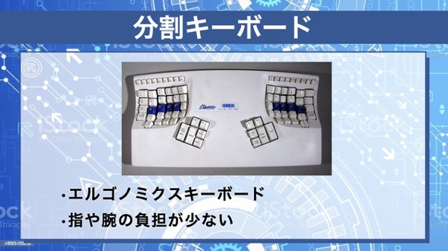 | QWERTYキーボードのようなキーボード配列は、キーが集中していますし、キーボードと垂直な形に腕を置く必要があります。 不自然な形に腕を配置してキーボード利用を続けると、指やヒジに負担がかかることがあるので、手や腕に負担をかけない形状のキーボードが考案されています。 この図のようなものは「エルゴノミクスキーボード」と呼ばれるもののひとつです。腕やヒジを不自然な形で使う必要がないというメリットがあります。 左右の手を置く位置が離れており、キーボードのサイズが大きくなってしまうため、右手用と左手用の別々のキーボードを使う方法もあります。 | * |  | 409 | 0:01:28 | 0:08:03 | 280
10 |  | 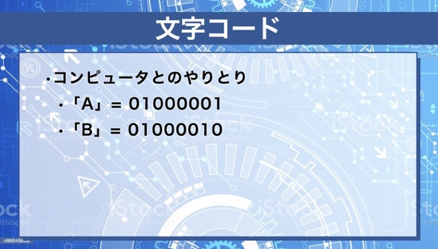 | コンピュータに接続されたキーボードのキーを押すと、コンピュータにその文字の情報が送られます。 一般的なキーボードではA～Zの英文字、数字、記号など数十種類の文字のキーがありますが、それぞれを押した時、文字ごとに異なるデータが送られます。 たとえば一般的なキーボードで「A」のキーを押すと、コンピュータに「01000001」という2進数が送られます。 文字ごとにこの数字は異なっており、これが文字コードと呼ばれます。 文字コードは国際標準化機構(または略称ISO: アイソ)で規格化されています。 | * |  | 308 | 0:01:06 | 0:09:31 | 280
11 |  | 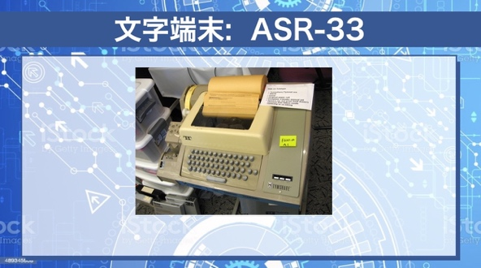 | 文字を印刷するプリンタと文字入力キーボードが一体となった装置も使われていました。 これはASR-33という、「テレタイプ」と呼ばれる装置で、キーボードを押すことによってコンピュータに文字を送ったり、コンピュータから送られてきた文字を印刷したりすることができるものです。 機械式のタイプライタの使い勝手をコンピュータの入出力装置として実現したものだといえます。 この装置とコンピュータはシリアルケーブルで接続されます。 ASR-33とコンピュータの通信速度は110bps(1秒に110ビット)だったため、1秒間に印刷できる文字は 10文字程度でした。 |  |  | 330 | 0:01:11 | 0:10:37 | 280
12 |  | 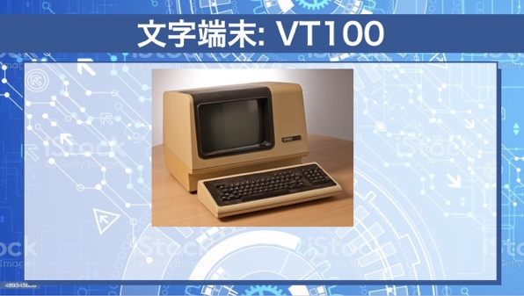 | これはVT100というブラウン管型の文字端末装置で、1980年代の中型コンピュータで広く使われていました。 この装置もコンピュータとはシリアルケーブルで接続されます。 「A」キーを押すと「A」の文字コードがコンピュータに送られます。 また「A」の文字コードがコンピュータから送られるとカーソル位置に「A」が表示され、カーソルの位置が右に移動します。 エスケープシーケンスと呼ばれる特殊な文字列をコンピュータから送ることにより、カーソルの位置を移動したり画面を消去したりすることができます。 こういう機能を利用して、全画面を利用するテキストエディタが作成されていました。 Unixをはじめとする様々なオペレーティングシステムで広く利用されていたため、文字端末装置のデファクトスタンダードになっており、現在のパソコンでもVT100互換の機能をもつ端末ソフトウェアが広く利用されています。 |  |  | 524 | 0:01:52 | 0:11:47 | 280
13 |  | 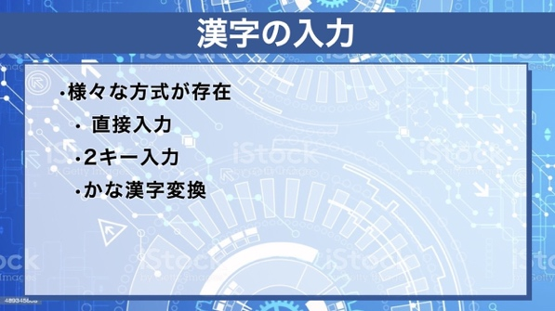 | 日本語では様々な漢字を扱う必要があるため、欧米言語に比べて入出力が大変です。 ASR-33のようなテレタイプ装置でもVT100のような文字端末装置でも英数字しか入出力できませんでしたし、初期のパソコンでも日本語表示はできませんでした。 日本語を扱うためには日本語の文字コードが必要ですが、2000年以前は標準化がうまくいっておらず、様々な文字コードが併用されていました。 その後、全世界の文字コードを標準化する運動が広がった結果、 現在はあらゆるコンピュータで日本語の表示の問題はほとんどなくなりました。 一方、日本語の入力についてはまだまだ課題が残っています。 初期のコンピュータでは、漢字をキーボードから直接入力する方法や、英数字の組み合わせで漢字を1文字ずつ入力する方法が使われていたこともあります。 また近年は「かな漢字変換」が広く利用されています。 |  |  | 546 | 0:01:57 | 0:13:40 | 280
14 |  | 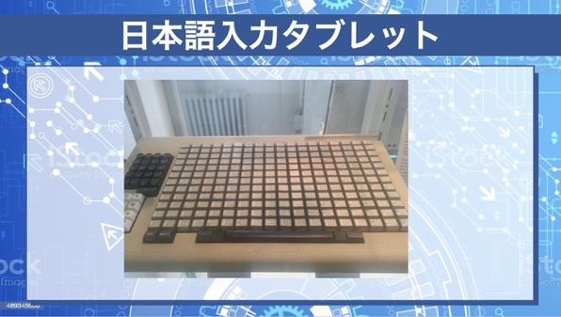 | これはキーボードで漢字を直接入力するタブレットです。 入力したい漢字をキーボード上で捜して押せば良いので、使い方は単純ですが、大きな装置が必要ですし、1文字ごとに漢字を捜すのは大変なので、現在このようなものはほとんど使われていません。 |  |  | 195 | 0:00:42 | 0:15:37 | 280
15 |  | 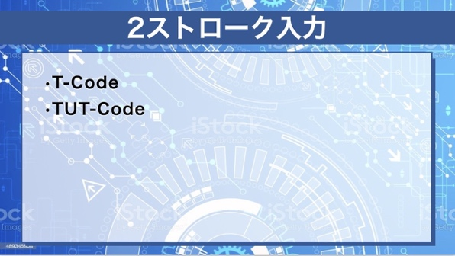 | 英数字キーボード上で2～3文字のアルファベットを入力することによって漢字を入力する、2ストローク入力という手法が提案されていました。 東大で開発された「T-Code」、豊橋技科大で開発された「TUT-Code」などがあります。 TUT-Codeの場合、たとえば「ymr」というキーを押すと「漢字」の「漢」という文字を入力でき、「no」というキーを押すと「漢字」の「字」という文字を入力できるといった具合です。 これは効率は良いですし、実装も簡単ですが、キーの組み合わせを覚えるのが大変なので、一般に広く普及することはありませんでした。 |  |  | 402 | 0:01:26 | 0:16:18 | 280
16 |  | 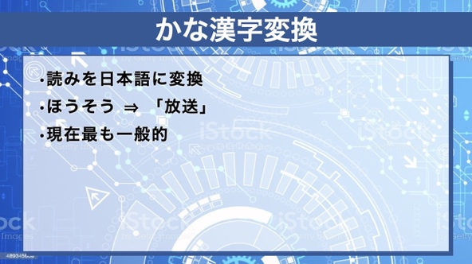 | 現在、日本語を入力する方法として最も広く使われているのは「かな漢字変換」方式です。 かな漢字変換とは、日本語のテキストの読みを、漢字を含む文章に変換する技術のことで、現在はあらゆるパソコンやスマホで使えるようになっています。 1978年に日本で最初に開発されたワープロではかな漢字変換方式が使われており、その後開発されたワープロや、パソコン上のワープロでもかな漢字変換が標準的に採用されました。 かな漢字変換の技術の普及のおかげで、誰でもコンピュータの上で日本語を書くことができるようになったといえるでしょう。 かな漢字変換処理は高度な自然言語処理技術にもとづいており、アルゴリズムは複雑です。また現在でも誰もが満足する完全なものは存在せず、研究開発が続いています。 |  |  | 418 | 0:01:30 | 0:17:44 | 280
17 |  | 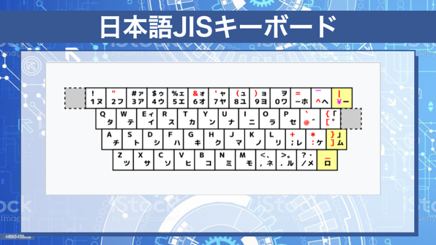 | 日本語の読みを入力するとき、ローマ字を使う方法と、仮名を直接入力する方法があります。 ローマ字を使う場合は、たとえば「ほうそう」と入力するとき h, o, u, s, o, uという英文字を入力しますが、仮名文字を使う場合はホ, ウ, ソ, ウというカナ文字を入力します。 カナ文字を使う方が、押すキーの数は少なくてすみますが、カナキーボードの配列を覚える必要があります。 日本語入力のためのキーボード配列はJIS規格で決まっています。 また、JIS配列以外のキーボードも存在し、愛好者も多いようです。 |  |  | 262 | 0:00:56 | 0:19:14 | 280
18 |  | 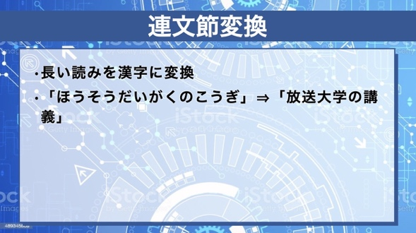 | 多くのかな漢字変換システムでは、入力した読みを一度にかな漢字混じり文に変換することができます。 たとえば、ひらがなの「ほうそうだいがくのこうぎ」という文字列を、漢字の「放送大学の講義」というテキストに変換することができます。 このような変換方式を「連文節変換」と言います。 一方、「放送」「大学」「の」「講義」のように単語ごとに入力していく方式は文節変換と呼ばれます。 |  |  | 191 | 0:00:41 | 0:20:10 | 280
19 |  | 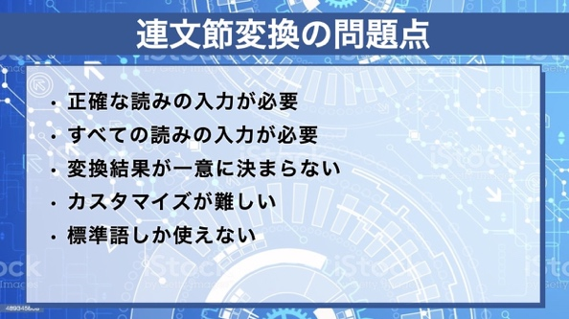 | 連文節変換は便利ですが、都合が悪い点もあります。 長い読みを入力するとき、正しい読みを正確に入力する必要があります。1文字でも間違えた場合は正しく変換が行なわれません。 キーボードを正確に打つのが得意な人でないとうまく使えないといえるでしょう。 また、同音異議語のために間違った変換をしてしまう可能性があります。たとえば「こうぎ」というひらがなが「講義」(lecture)ではなく「抗議」(protest)と変換されてしまう可能性がありますが、ユーザの意図と異なる変換が行なわれてしまった場合は修正が必要です。 変換システムの辞書に登録されていない単語は変換できませんから、登録の必要がありますが、その時は単語の品詞や使われ方も登録しないとうまく変換できませんから登録が面倒です。 また、方言などには対応していないのが普通です。 |  |  | 388 | 0:01:23 | 0:20:51 | 280
20 |  | 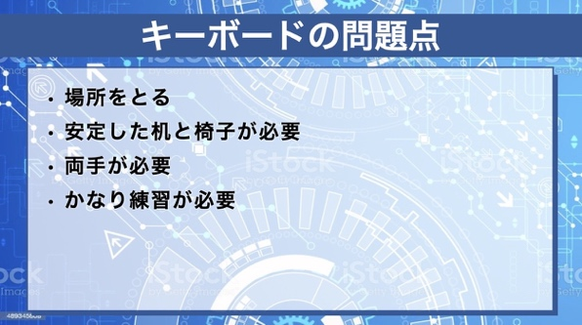 | パソコンではキーボードが標準的に利用されていますが、キーボードはそれなりに大きいし、机の上のような安定した場所に置いて使う必要があります。 近年は様々な環境でコンピュータを使うことも多く、机の上にキーボードを置いて使えることは少なくなってきています。 たとえばスマホではキーボードを使わないのが普通ですし、コンピュータを使いたい様々な場所において、キーボードが使えないことがほとんどでしょう。 キーボード以外の入力手法が今後は重要になってきます。 |  |  | 246 | 0:00:53 | 0:22:14 | 280
21 |  | 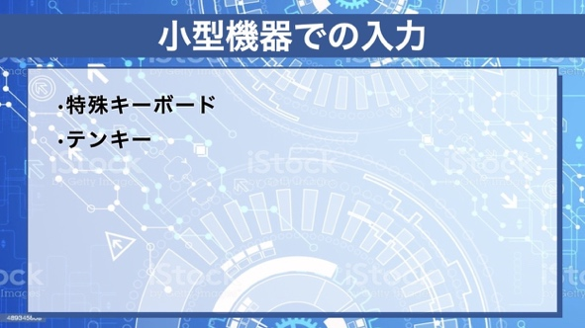 | 立っているときやテレビを見ているときなど、 標準サイズのキーボードを使いづらい環境で、片手で使えるような小さな装置でテキスト入力するための様々な方法が考案されています。 各種の小型キーボードが提案されていますが、現在最も広く利用されているのは恐らく「テンキー」を使う方法でしょう。 |  |  | 161 | 0:00:34 | 0:23:07 | 280
22 |  | 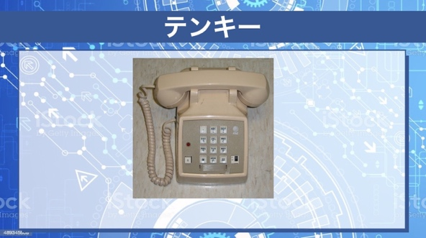 | テンキーというのは0から9までの10個の数字キーを並べたもので、電卓や電話機で広く利用されてきました。 この写真はアメリカのプッシュホンです。 4行×3列の12個のキーに、0～9の数字と*, # の記号が割り当てられています。 この配列は日本の電話機でも踏襲されており、携帯電話やスマホでも同じ配列が利用されていることが多いので、馴染みがあると思います。 | * |  | 196 | 0:00:42 | 0:23:42 | 280
23 |  | 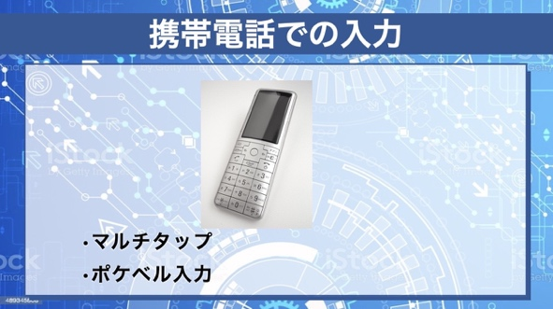 | この写真は、スマホが普及する前に日本で広く使われていた携帯電話のひとつです。 0から9までの数字のキー配列はプッシュホンと同じですが、それ以外のキーも用意されています。 このような形状の携帯電話で日本語を入力するとき、数字キーを何度も続けて押すことでひらがなを入力する「マルチタップ」と呼ばれる方式がよく使われていました。 たとえば「1」のキーを一度押すと「あ」が入力され、もう一度押すと「い」が入力できるという具合です。 この方法はわかりやすいですが、同じキーを5回押さないと「お」を入力できないという欠点もありました。 また、「あお」のような読みを入力したいときは、「あ」を入力した後、少し待ってから「1」を5回押すといった操作が必要でした。 子音と母音の組み合わせで読みを入力する方式もあります。 たとえば、「1」キーと「1」キーを続けて押すと「あ」を入力でき、「1」キーと「2」キーを続けて押すと「い」を入力できるという方法です。 この方法では、ふたつのキーであらゆるひらがなを入力することができます。 この手法は「ポケットベル」という通信端末で利用されていた方式なので「ポケベル入力」と呼ばれることもありますが、近年はあまり利用されていません。 |  |  | 572 | 0:02:03 | 0:24:24 | 280
24 |  | 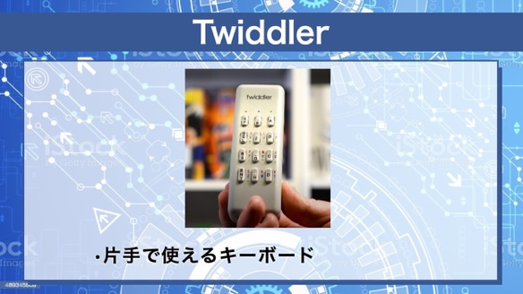 | このTwidlerは、片手で文字入力できる装置のひとつです。 キーの数が少ないので、アルファベットや数字を直接入力することはできませんが、キーの組み合わせで様々な文字を入力することができます。 これは握って使えるようになっており、歩きながらでも文字入力ができるように開発されたものです。 ヘッドマウントディスプレイを装着しながら片手で文字入力する、いわゆる「ウェアラブルコンピューティング」を行なうことができます。 |  |  | 226 | 0:00:48 | 0:26:26 | 280
25 |  | 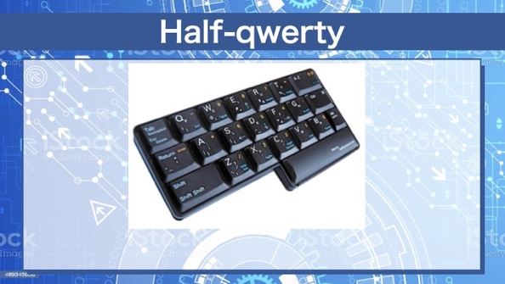 | 一般的なキーボードを小型化することによって片手でも文字入力できるようにしたデバイスもあります。 この「Half-QWERTY」は、QWERTYキーボードの左側だけを利用して文字入力する装置です。 「A」や「S」は普通に左手の小指/薬指で入力できますが、「L」を入力したいときは「右側シフト」キーを押しながら「S」を入力します。 「S」と「L」は対称的な位置にあるため、「L」入力のために「S」を押すのは違和感がないだろうということです。 |  |  | 218 | 0:00:47 | 0:27:15 | 280
26 |  | 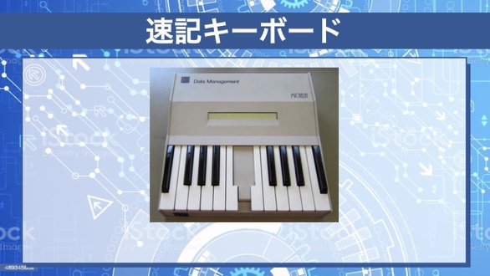 | 裁判所などでは速記が利用されています。 速記とは、特殊な記号的な字を使うことによって高速に会話を書き取る手法ですが、 欧米では速記用のキーボードもよく使われています。 この写真はミケーラという速記キーボードですが、他にも同様の装置が実際に利用されています。 高速な入力が可能ですが、熟練が必要ですし、一般向けに市販はされていないと思われます。 |  |  | 241 | 0:00:52 | 0:28:01 | 280
27 |  | 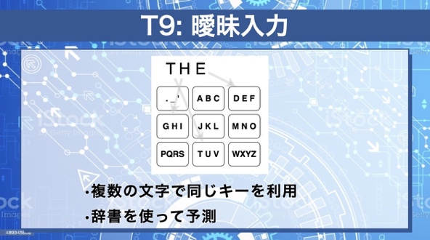 | テンキーで文字を入力する場合、 前述のマルチタップ方式で1文字ずつ文字を入力する方法が一般的ですが、正確な文字や読みを指定せずに単語を入力する方式があります。 この「T9」という方式では、テンキーを使って英単語を入力するとき、正確に綴りを入力しません。 たとえば、「TかUかV」「GかHかI」「DかEかF」という順番でキー入力することによって「THE」という単語を入力します。 この場合、キーを3回押すだけで「THE」を入力できるので、マルチタップよりも高速です。 文字を正確に指定していないので、「THE」か「UHF」かを判定できないことになりますが、英語では「THE」の出現頻度が多いので、「THE」を確定することになります。 |  |  | 349 | 0:01:15 | 0:28:53 | 280
28 |  | 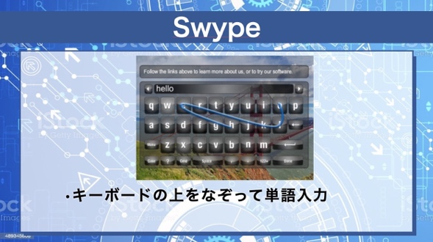 | キーボード上のキーをひとつずつタップするのは時間がかかるので、キーをなぞることによって高速に単語入力できるようにするシステムが提案されています。 この図では「HELLO」という単語を入力しようとしてキーボード画面をなぞっているところです。 普通だと「H」「E」などのキーをタップしていくところですが、このシステムではHやなどを指でなぞっています。 この場合、関係ない文字の上も経由していますが、英単語としては「HELLO」である確率が最も高いので「HELLO」が入力されることになります。 | * |  | 272 | 0:00:58 | 0:30:08 | 280
28+ |  | 利用可能なもの | キーボード上のキーをひとつずつタップするのは時間がかかるので、キーをなぞることによって高速に単語入力できるようにするシステムが提案されています。 この図では「fun」という単語を入力しようとしてキーボード画面をなぞっているところです。 普通だと「f」「u」などのキーをタップしていくところですが、このシステムではfやuなどを指でなぞっています。 この場合、関係ない文字の上も経由していますが、英単語としては「fun」である確率が最も高いので「fun」が入力されることになります。 | 修正 |  | 239
29 |  | 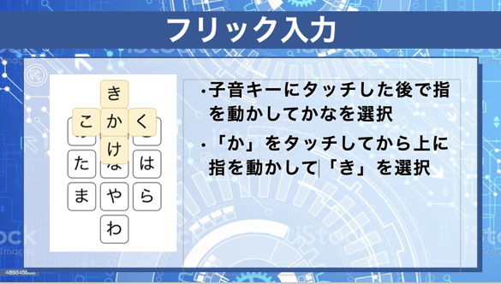 | 子音を割り当てたテンキーに指で触れてから指を上下左右に移動させることでひらがなを入力できる「フリック入力」という手法がスマートフォンで近年広く使われています。 たとえば「か」と書かれたキーに触れた後で指を上に移動すると「き」が入力され、指を右に移動すると「く」を入力できるといったものです。 テンキーを利用したフリック入力は、五十音を入力するのに向いており、高速入力が可能なので、日本語向きの方法だといえるでしょう。 |  |  | 311 | 0:01:07 | 0:31:06 | 280
30 |  | 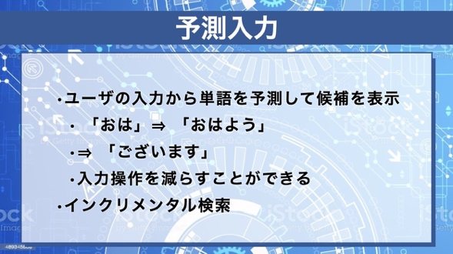 | 最近のモバイル端末では「予測入力」という手法がよく使われています。 正しい読みを正確に入力するのは大変ですが、最初の部分だけ入力した時点で入力単語を候補として選択可能にしておけば、入力の手間を大きく軽減することができます。 たとえば「おは」と入力した時点で「おはよう」という単語が候補に出てそれを選ぶことができるようになっていれば、「おはよう」と正確に入力しなくても「おはよう」という単語を入力できます。 また、そこで「ございます」という単語が予測されれば、こちらは読みを入力しなくても単語を入力することができることになります。 このような手法を使うと、文字入力の手間を大幅に減らすことができるため、最近の*携帯端末*やスマホでは予測入力を使うのが一般的になっています。 連文節変換方式で予測入力を行なうのは難しいため、予測入力を多用したい場合は単語ごとに入力をしていくことになります。 | * |  | 407 | 0:01:27 | 0:32:13 | 280
31 |  | 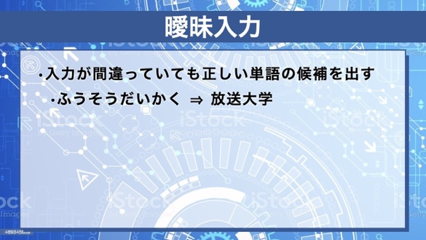 | 普通の連文節変換では、入力した読みが間違っていた場合はうまく日本語に変換することができませんが、単語の曖昧検索ができれば、多少間違っていても正しい文字列を入力することができる場合があります。 たとえば「ふうそう」という読みを入力したとき、このような読みをもつ単語はありませんから、「放送」の間違いではないか? と推測することができます。 「ふうそうだいかく」から「放送大学」を入力できるような連文節変換システムを作るのは難しいため、曖昧入力を多用したい場合も単語ごとに入力するのが良いと考えられます。 |  |  | 257 | 0:00:55 | 0:33:40 | 280
32 |  | 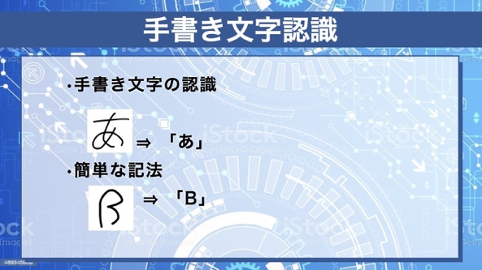 | タブレット端末では、キーボードで文字を入力するのではなく、画面上で文字を描いてそれを認識させることによって文字入力できるものがあります。 このような文字認識手法は「オンライン文字認識」と呼ばれています。 一方、印刷された文字を認識してデータ化するものは「オフライン文字認識」もしくは「OCR」と呼ばれています。OCRというのはOptical Character Recognitionの略です。 ユーザがペンで文字を描いた瞬間に文字認識を行なうオンライン文字認識手法は、筆順のような情報を利用できるのでオフライン文字認識よりも有利です。 紙に文字を書く方法はほとんどの人が習熟していますから、文字認識システムは使い方がわかりやすいという利点があります。 |  |  | 390 | 0:01:24 | 0:34:35 | 280
33 |  | 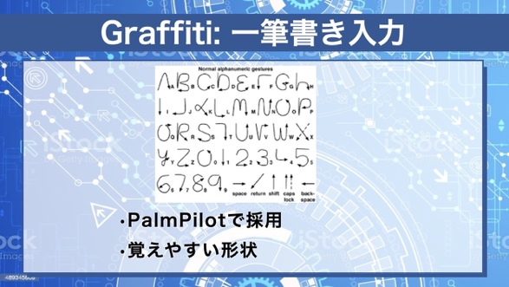 | オンライン文字認識は便利ですが、 タブレット上で文字を書くのは手間がかかりますし、文字を沢山書くと疲れてしまいます。また、認識エラーも頻繁におこります。 このような問題を解決するため、本当の文字とは異なる形状の、認識しやすいように設計された簡単な文字を利用する方法が提案されています。 この「Graffiti」というシステムでは、本当の文字の形と似てはいるものの、認識しやすいように微妙に簡単な形状を変えたものを文字認識に利用しています。 |  |  | 251 | 0:00:54 | 0:35:58 | 280
34 |  | 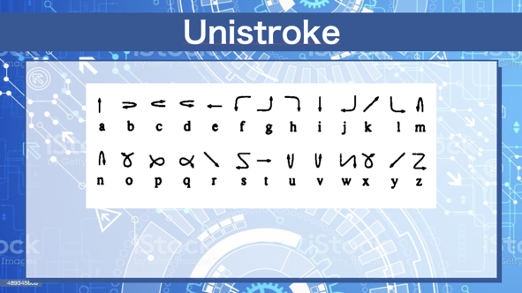 | これはXerox PARCで開発された「Unistroke」というもので、前述のGraffitiよりも簡単な一筆書きを使うことによって認識エラーを減らし、入力速度を向上させようとしたものです。 英語の場合、右から左に線を描くような文字はありませんから、そういう操作で文字を入力できるようにすると、認識誤りの可能性が低くなり、高速に正確に文字を入力できます。 Graffitiと異なり、本当の文字の形一筆書きの形がかなり違うことが多いため、記憶する努力が必要です。 |  |  | 337 | 0:01:12 | 0:36:52 | 280
35 | 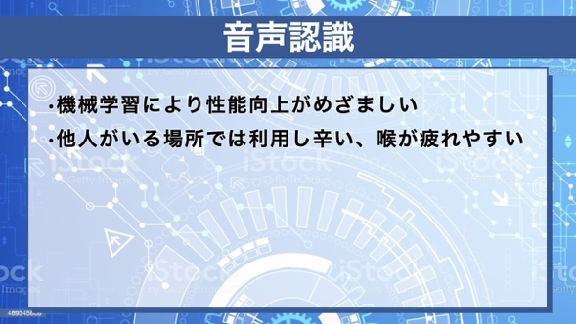 |  | 手や指を使えない状況でも文字入力をしたい場合、音声を使ってテキスト入力ができると良いことがあります。 音声認識や音声によるテキスト入力は長年にわたって研究されてきていましたが、認識の精度の問題のため、あまり広く利用されてはいませんでした。しかし近年のAI技術の進展により、認識精度が劇的に向上しているため、状況がかなり変わってきました。 現在、音声を認識して家電を操作したりする、いわゆる「スマートスピーカ」が普及してきました。AIを利用したスマートスピーカの音声認識はかなり正確です。 将来は音声認識がテキスト入力にもっと利用されるようになると思われます。書籍執筆のために音声認識を活用している人もいるようです。 一方、声を出しにくい環境は多いですし、長時間声を出し続けるのは大変ですので、いつでもどこでも使えるようにはなかなかならないかもしれません。 |  |  | 463 | 0:01:39 | 0:38:04 | 280
36 |  | 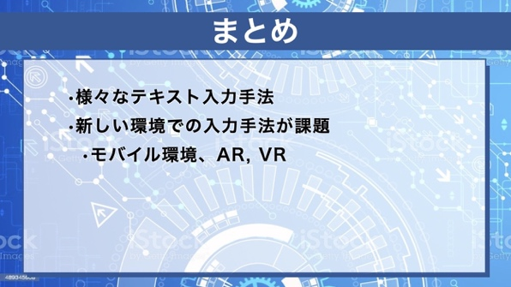 | 今回はさまざまなテキスト入力手法について解説しました。 将来さまざまな場所でさまざまな形態のコンピュータが使われるようになったとき、 新しい入力装置に対応した新しいテキスト入力手法が必要になってくるでしょう。 優れた入力装置や入力手法の開発に期待したいところです。 |  |  | 131 | 0:00:28 | 0:39:44 | 280
 |  | おわりのあいさつ、講師のみ座り |  | 終わりのあいさつ |  | 0 | 0:00:00 | 0:40:12 | 280
31 |  | ED |  | エンディング | 0:00:40 | 0 | 0:00:40 | 0:40:12 | 280
 |  |  |  |  |  | 0 | 0:00:00 | 0:40:52 | 280
 |  |  |  |  |  | 0 | 0:00:00 | 0:40:52 | 280

